Sheet1

玩家信息界面美术需求

 | 背景场景参考(庭院，廊坊等） | 需求1张

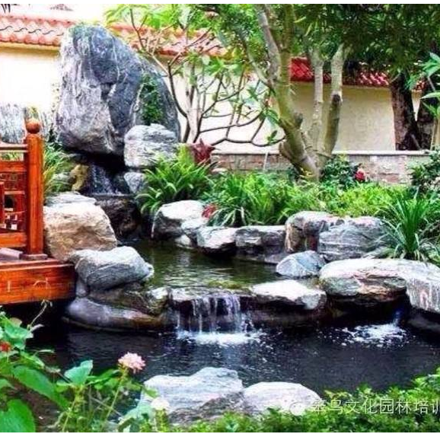
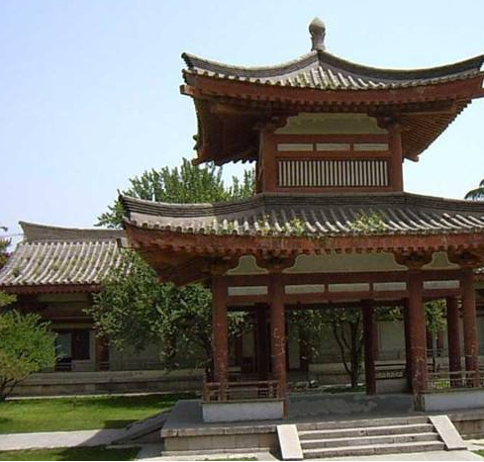

 | 主角灰色剪影 | 需求1张

